상품제안서
쿠션트레이 수납형 키보드 손목받침대 | 상품코드: S40741

 |  |  |  |  |  |  | 02-713-8555 | www.synergygift.co.kr
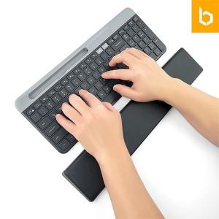 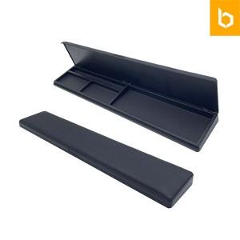 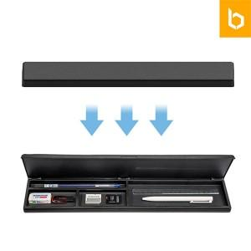

【상세/제작정보】 | <p><span style="font-size: 14pt;">*부드러운 쿠션과 안정적 높이,각도로 편안한 사용감</span><br><span style="font-size: 14pt;">*4개의 분리된 수납공간으로 깔끔한 책상정리 가능</span><br><span style="font-size: 14pt;">*미끄럼 방지 논슬립패드 부착으로 안정적 고정</span></p><p><span style="font-size: 14pt;">&nbsp;</span></p><p><span style="font-size: 14pt;">※ 기본수량 미만 발주 진행시 별도 문의 바랍니다.</span></p><p><span style="font-size: 14pt;">※ 운임비 별도 발생 됩니다.</span></p>

【인쇄/포장옵션】 | 실크, 컬러필름전사 / 포장지포장

【공급단가】 | 수량 | 50~ | 100~ | 300~ | 1,000~ | 3,000~
*VAT별도 | 단가 | 10,010원 | 9,470원 | 9,000원 | 8,770원 | 8,620원

【상품 URL】 | https://www.synergygift.co.kr:443/src/goods_detail.php?gdno=40741

